Test Evidence #1
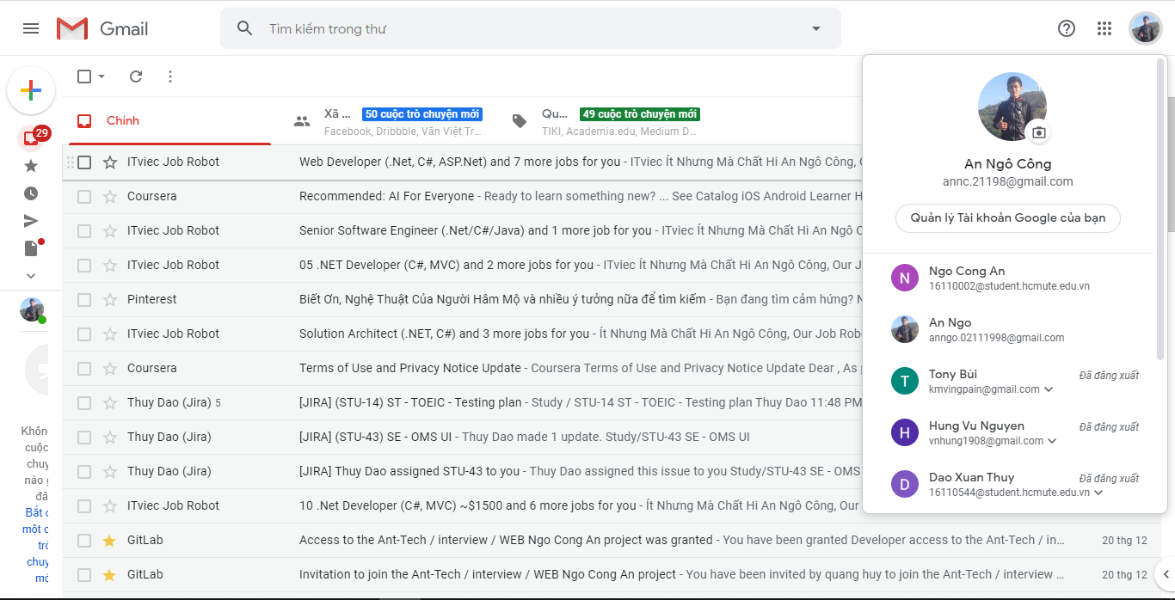
Nhập dữ liệu đầu vào

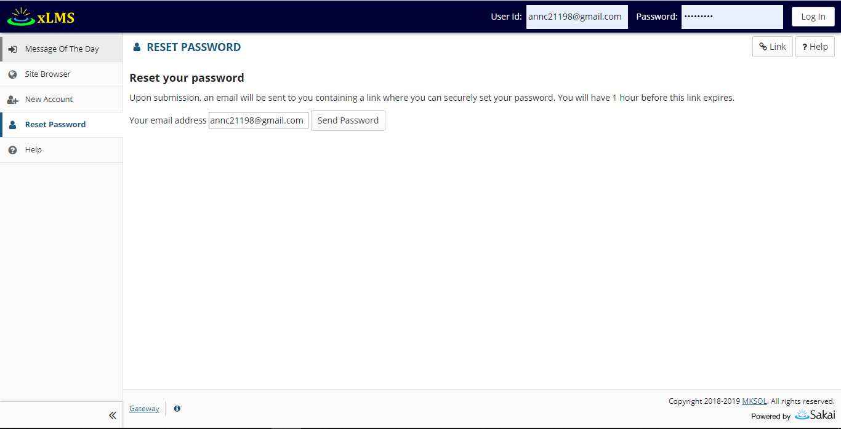

Send password tới mail

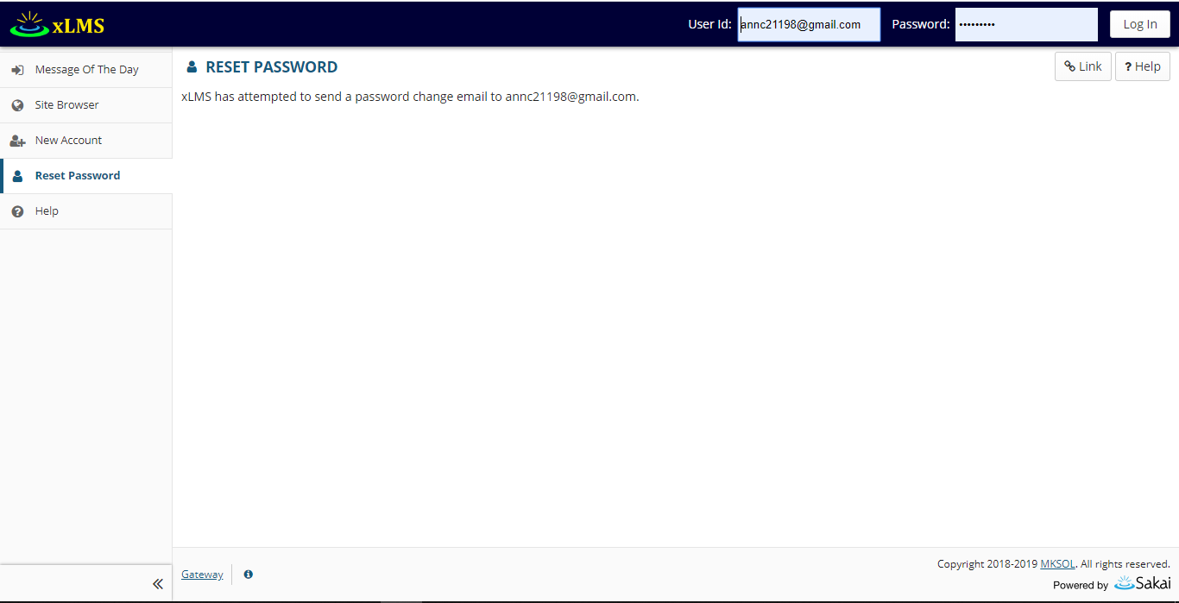

Kết quả

Test evidence #2
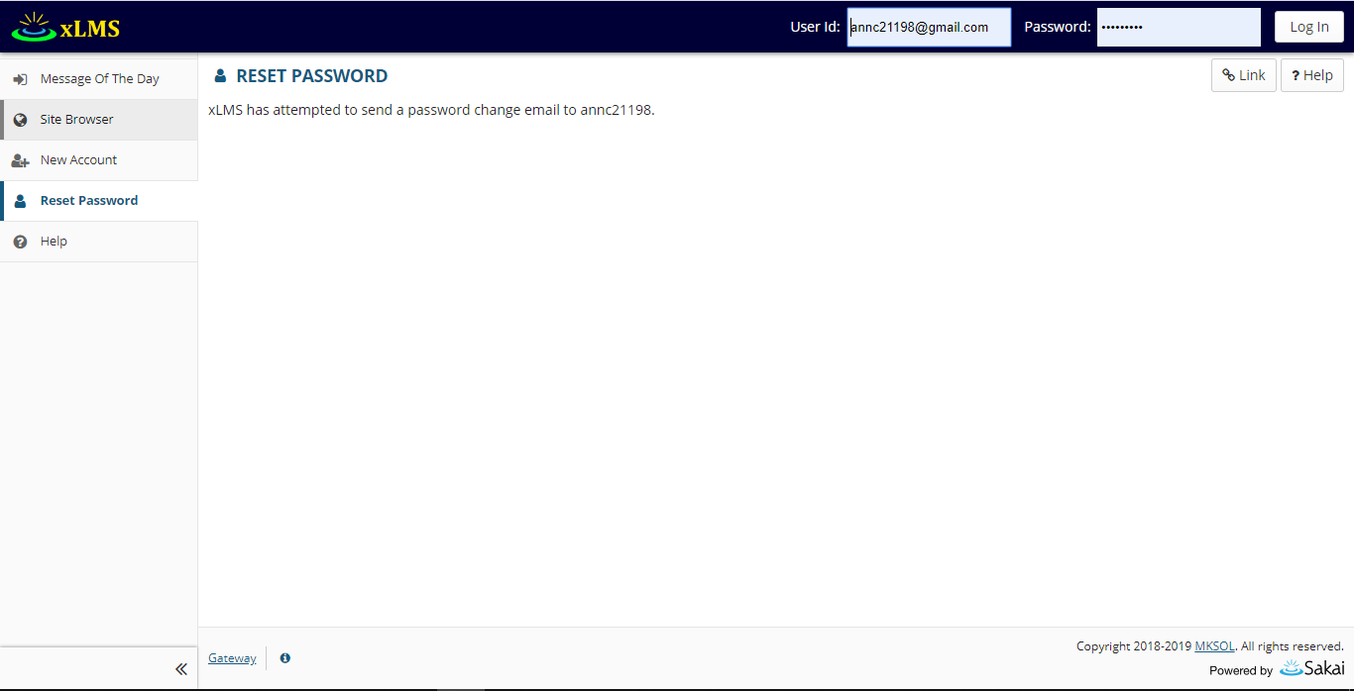
Nhập dữ liệu đầu vào



Kết quả

Test Evidence #3
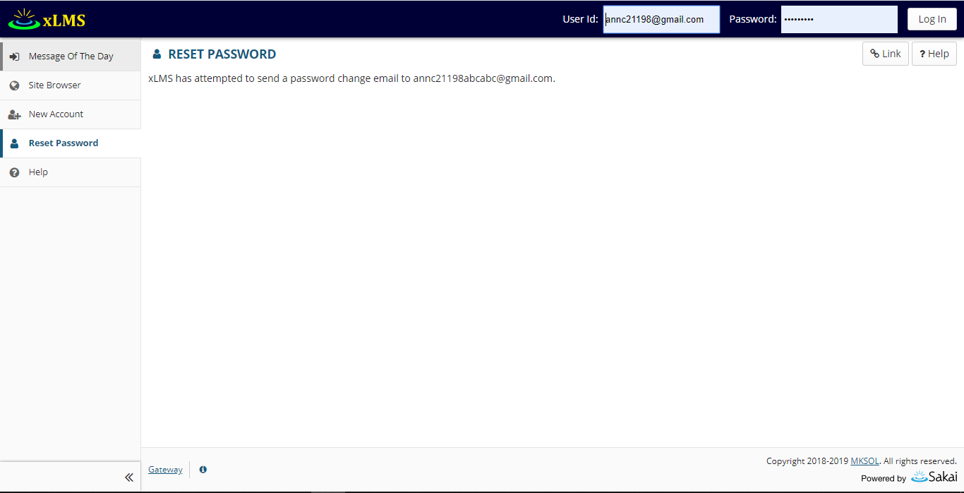
Nhập dữ liệu đầu vào

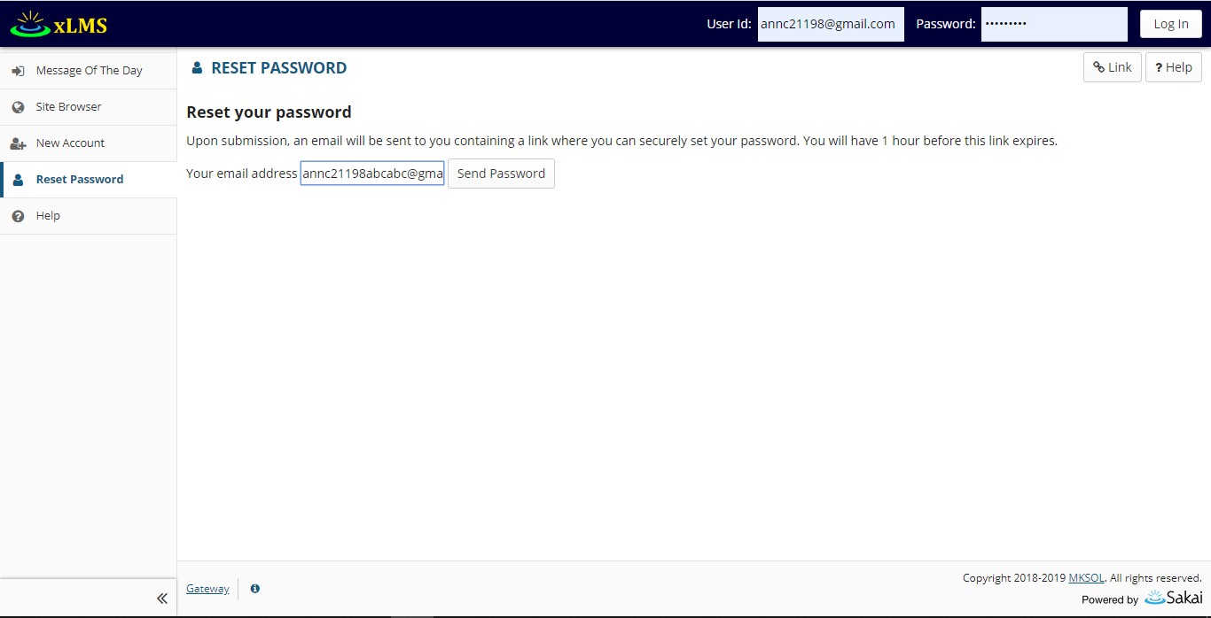

Kết quả

Test Evidence #4
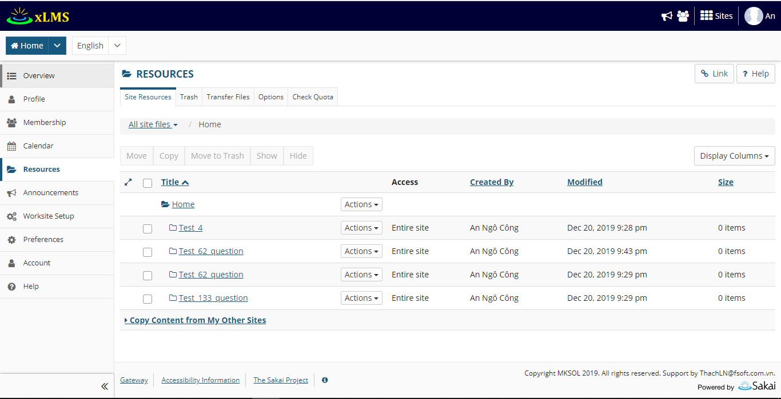
Số lượng resource ban đầu
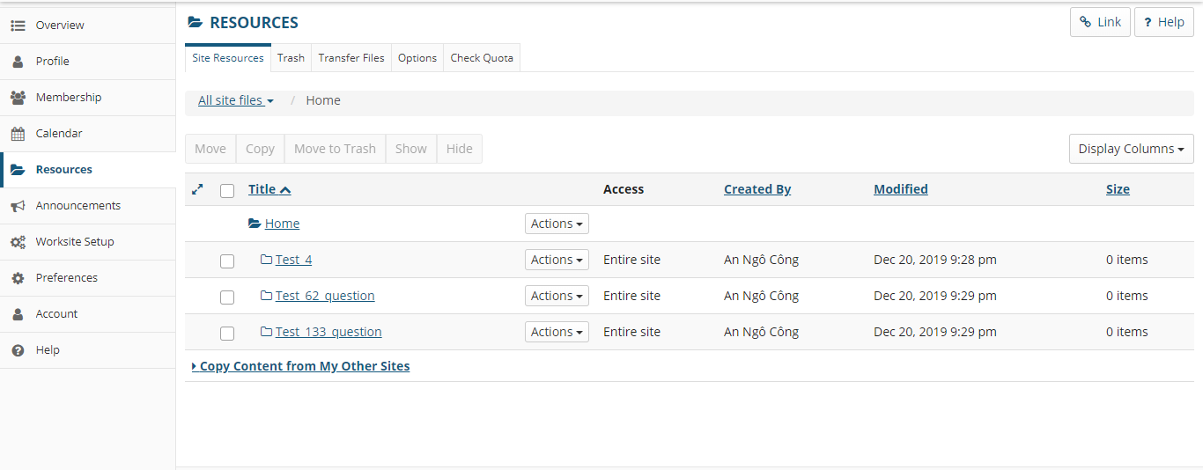

Tạo resource đã tồn tại Test_62_question

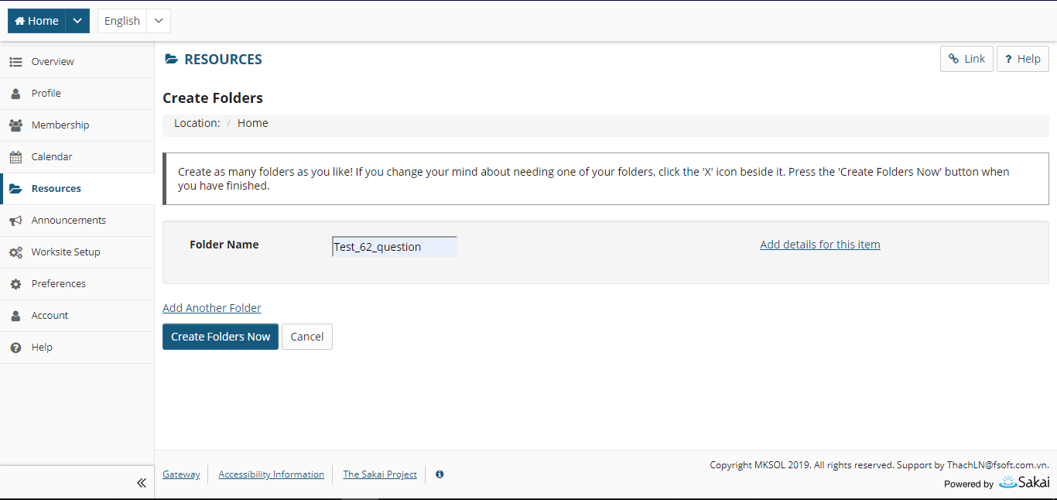

Kết quả

Test Evidence #5
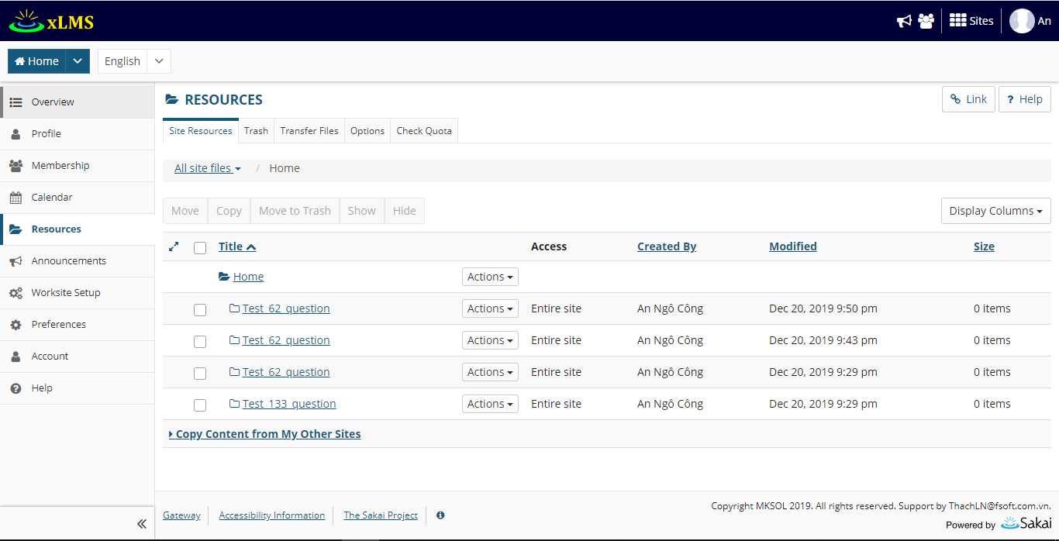
Các resource hiện tại

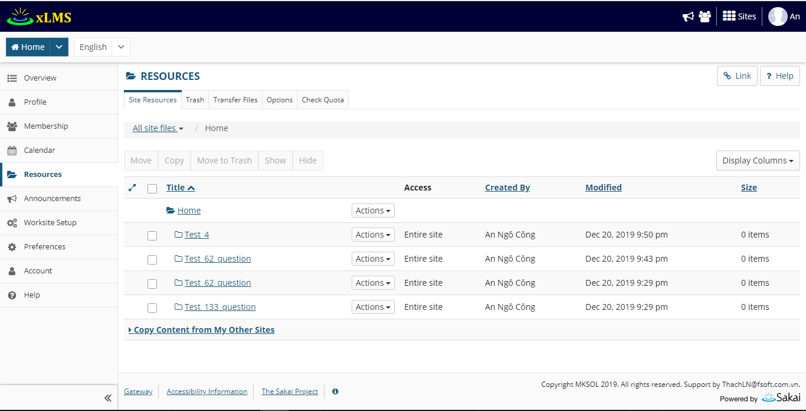

Edit display name Test_4 => Test_62_question
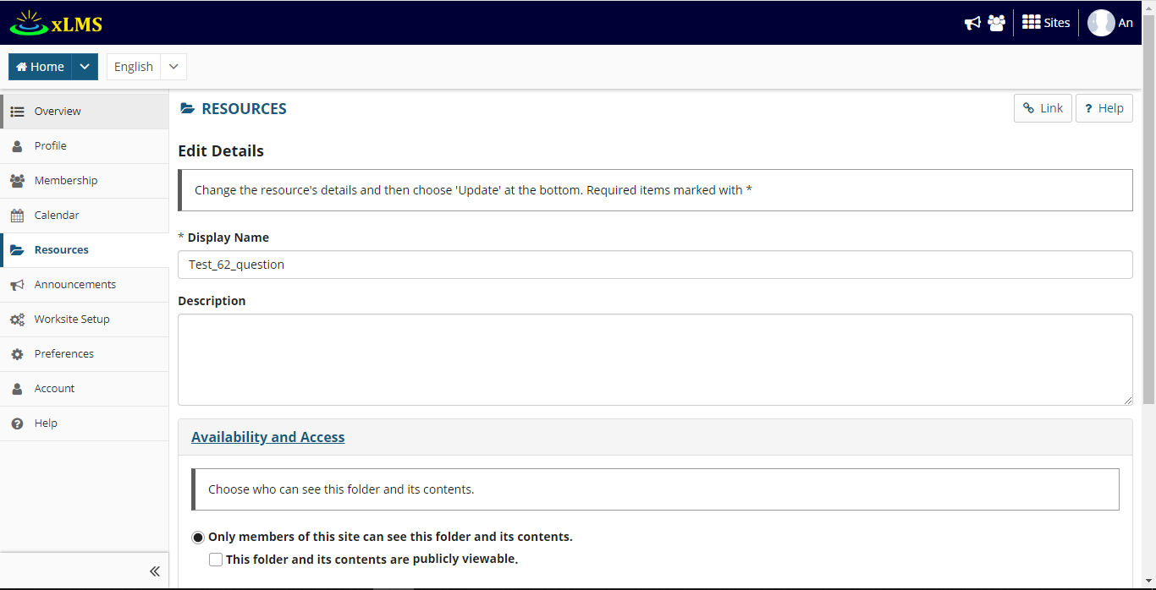

Kết quả

Test Evidence #6
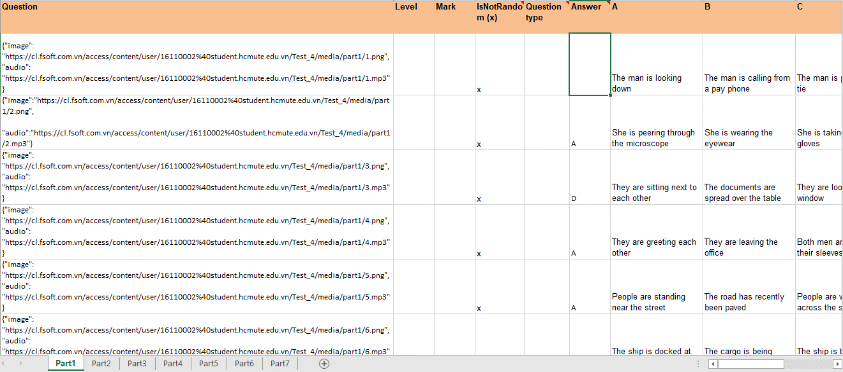
Nhập dữ liệu thiếu part 1 cột 6 dòng 2
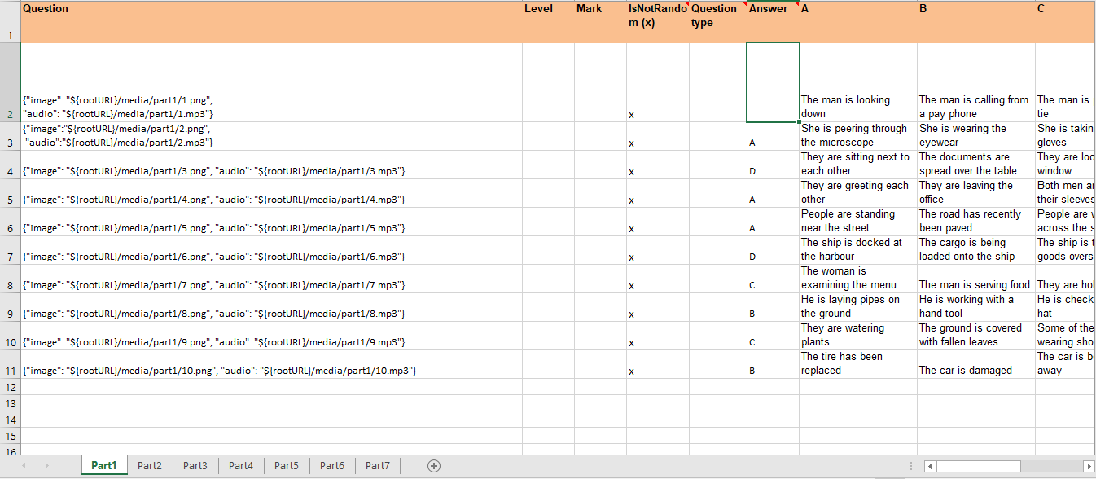

Kết quả

Test Evidence #7
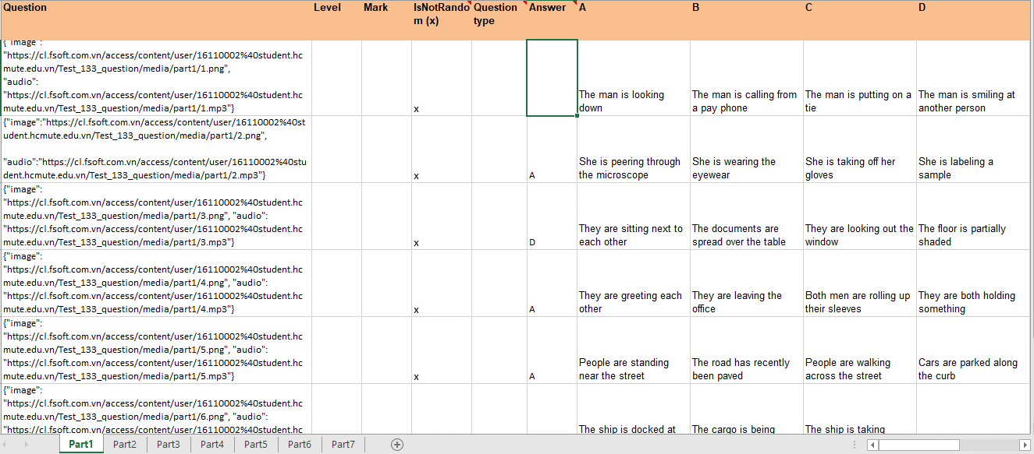
Nhập dữ liệu thiếu part 1 cột 6 dòng 2
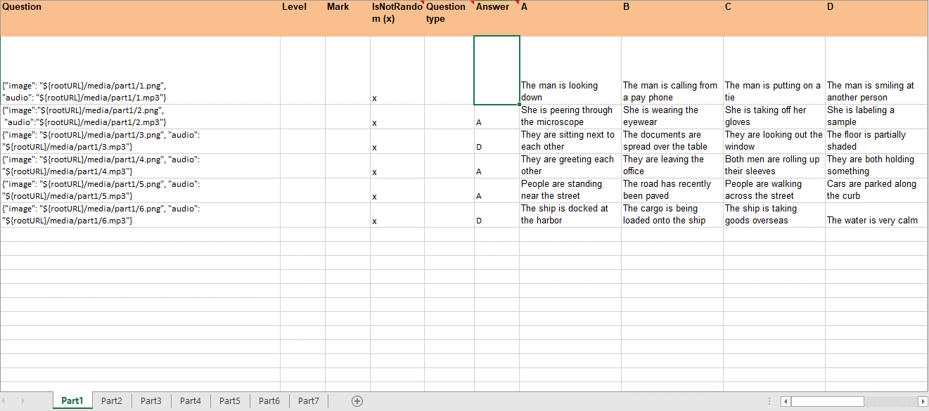

Kết quả

Test Evidence #8
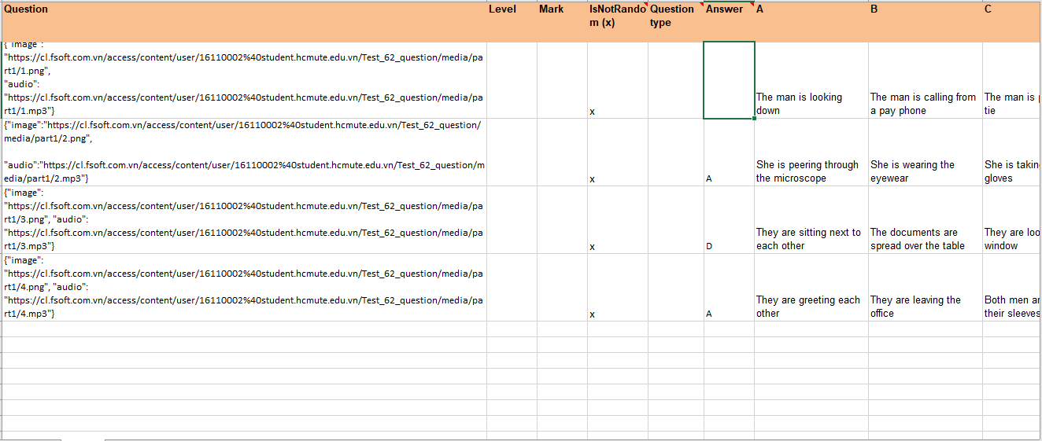
Nhập dữ liệu thiếu part 1 cột 6 dòng 2
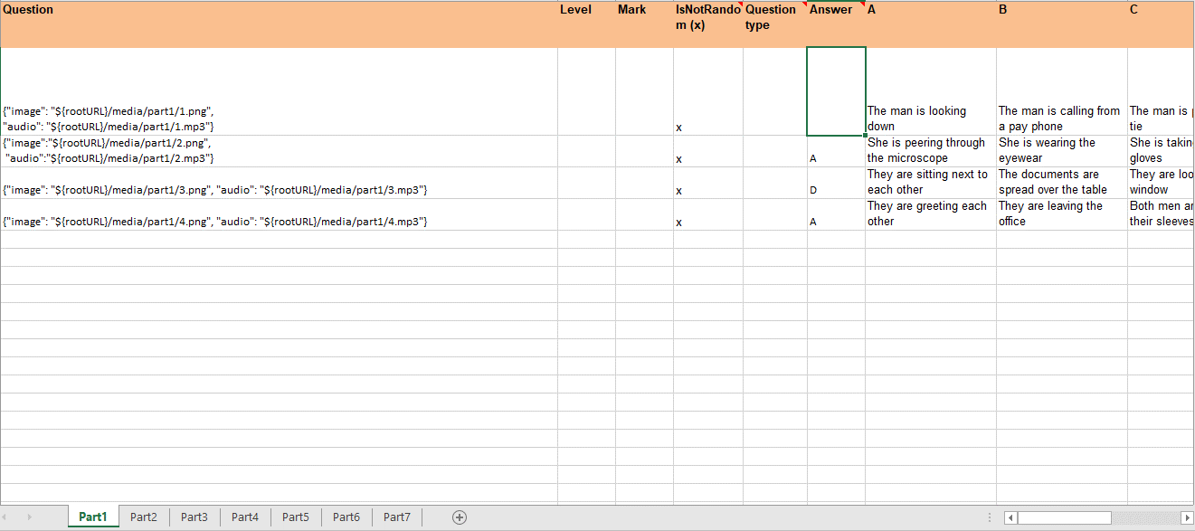

Kết quả

Test Evidence #9
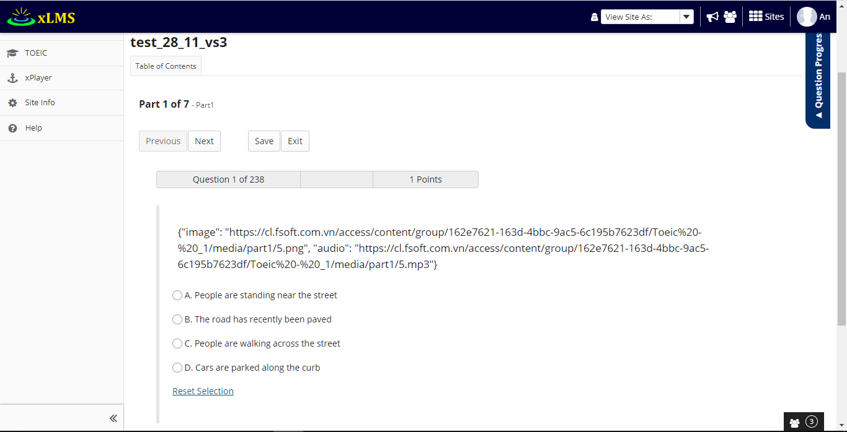
Kết quả khi preview thử đề

Test Evidence #10
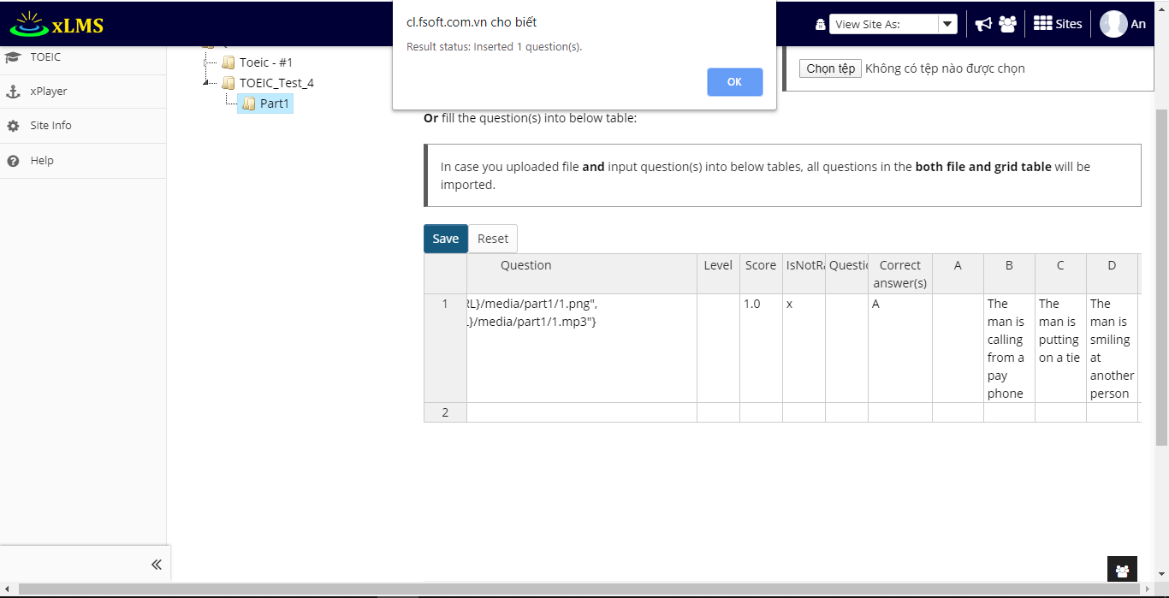
Nhập dữ liệu thiếu đáp án ở cột A

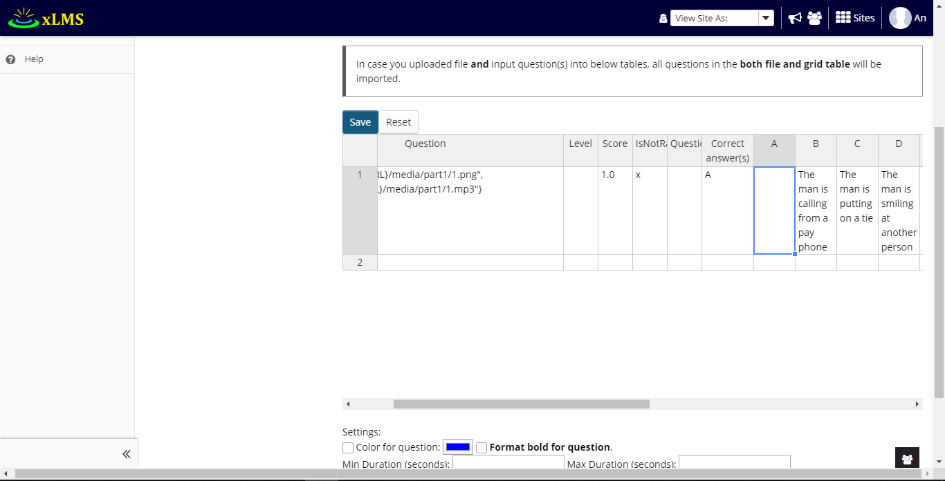

Kết quả

